Sheet7
Location d'espace de bureau | 2022 | Ivoirien | Prestataire | Janvier - Juin | Managérial | Directeurs, cadres de direction et gérants | Administrative | Ivoiriens - Employés
Services d'hébergement (appartements et maisons) | 2023 | Non Ivoirien | Sous-Traitant | Juillet - Décembre | Technique | Professions intellectuelles et scientifiques | Basic et Initiation | Ivoiriens - Contractuels
Location d'équipement | 2024 |  |  |  | Non-Technique | Professions intermédiaires | Session de feedback | Non Ivoiriens - Employés
Arpentage | 2025 |  |  |  |  | Employés de type administratif | Finances & comptabilité | Non Ivoiriens - Contractuels
Soudage de tuyaux ( sur terre) | 2026 |  |  |  |  | Personnel des services directs aux particuliers, commerçants et vendeurs | Leadership/Management | Ivoiriens - Fournisseurs
Sablage et revêtement de tuyaux (sur terre) | 2027 |  |  |  |  | Agriculteurs et ouvriers qualifiés de l'agriculture, de la sylviculture et de la pêche | Bourses d'études | Non Ivoiriens - Fournisseurs
Travaux de construction de bâtiments (sur terre) | 2028 |  |  |  |  | Métiers qualifiés de l'industrie et de l'artisanat | Technique/Professionel
Fabrication structurelle | 2029 |  |  |  |  | Conducteurs d'installations et de machines, et ouvriers de l'assemblage | Autres
Gestion des déchets (non toxique) | 2030 |  |  |  |  | Professions élémentaires
Gestion des déchets (toxique) | 2031 |  |  |  |  | Professions militaires
Services de stockage | 2032
Services de conciergerie et de blanchisserie | 2033
Service de restauration | 2034
Approvisionnement alimentaire | 2035
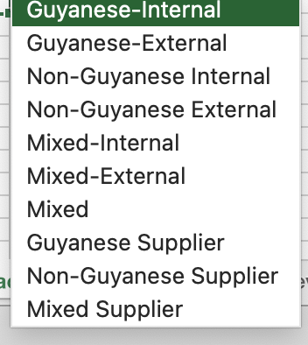
Services de soutien administratif et de gestion des installations | 2036
Services de soutien à l'immigration | 2037
Permis de travail, demandes de visas, visas à l'arrivée et permis d'activité dans l'eau | 2038
Installations de dépôt | 2039
Services de courtage en douane | 2040
Emballage d'exportation | 2041
Services d'extermination de lutte antiparasitaire | 2042
Gestion/Surveillance du fret | 2043
Services d'approvisionnement de navires et de plates-formes | 2044
Services d'essais de forage | 2045
Prestations et études environnementales | 2046
Services de transport : Camionnage | 2047
Services de transport : Transport terrestre | 2048
Services de métrologie | 2049
Ventilation (privée, commerciale, industrielle) | 2050
Services de nettoyage industriel (sur terre)
Services de sécurité
Installation de réseaux TIC, services d'assistance
Services de main-d'œuvre et d'équipage
Services de dragage
Services d'assurance locaux
Services de comptabilité
Services juridiques locaux
Services médicaux
Services de soutien aéronautique
Ingénierie et Usinage
Services de marketing et de publicité locaux (RP)
Autre

